Лист1
+1 | *3 |  |  |  |  | >=79

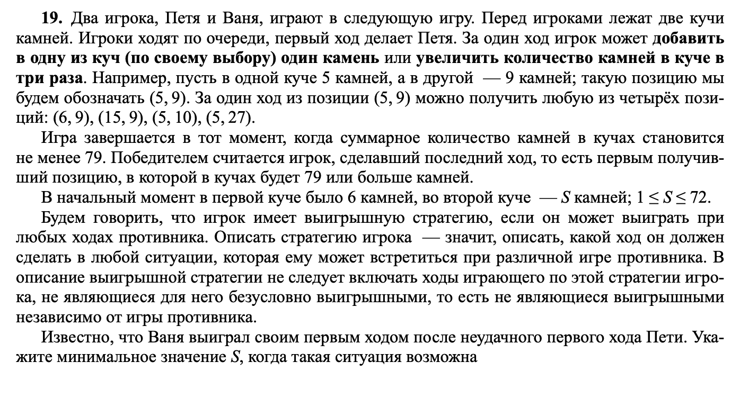
 |  | Петя |  | Ваня
6 | 9 | 7 | 9 | 34 | 16
 |  | 6 | 10 | 36 | 16
 |  | 18 | 9 | 63 | 27 |  |  |  |  | 9
 |  | 6 | 27 | 87 | 33

6 | 23 | 7 | 23 | 8 | 23 | 77 | 31
 |  |  |  | 7 | 24 | 79 | 31
 |  |  |  | 21 | 23 | 90 | 44
 |  |  |  | 7 | 69 | 214 | 76
 |  | 6 | 24 | 7 | 24 | 79 | 31 |  |  | 82023
 |  |  |  | 6 | 25 | 81 | 31
 |  |  |  | 18 | 24 | 90 | 42
 |  |  |  | 6 | 72 | 222 | 78
 |  | 18 | 23 | 19 | 23 | 88 | 42
 |  |  |  | 18 | 24 | 90 | 42
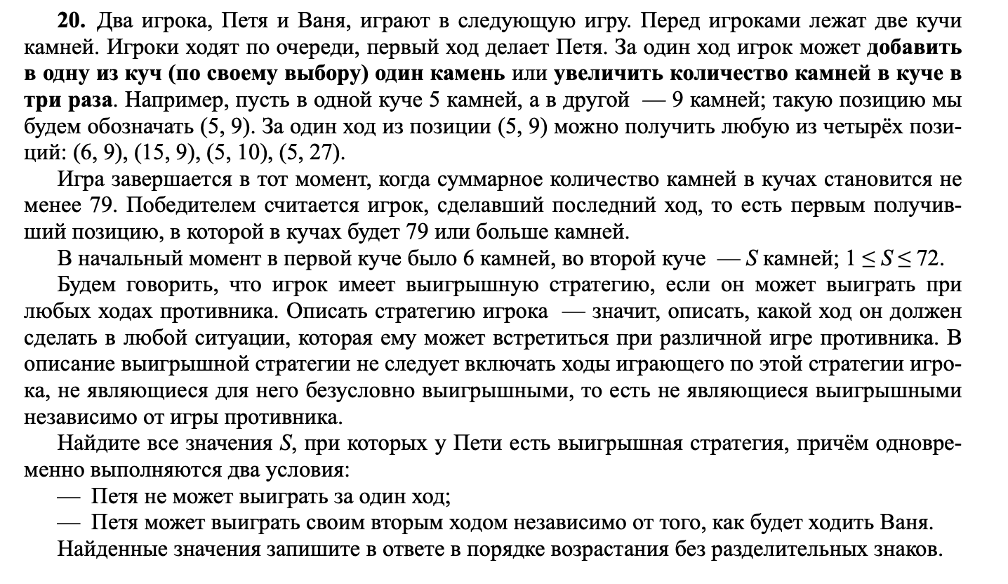
 |  |  |  | 54 | 23 | 185 | 77
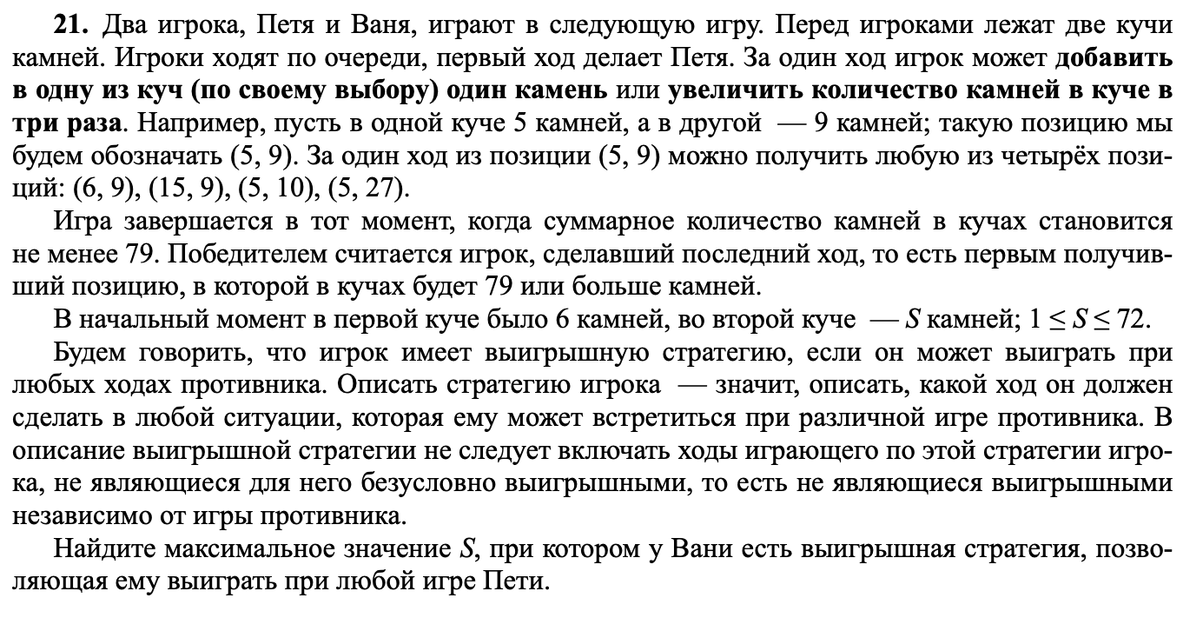
 |  |  |  | 18 | 69 | 225 | 87
 |  | 6 | 69 | 7 | 69 | 214 | 76
 |  |  |  | 6 | 70 | 216 | 76
 |  |  |  | 18 | 69 | 225 | 87
 |  |  |  | 6 | 207 | 627 | 213

 |  |  |  |  |  |  |  |  |  |  | 24

6 | 24 | 7 | 24 | 8 | 24 | 9 | 24 | 81 | 33 |  | 6 | 25 | 7 | 25 | 8 | 25 | 83 | 33 | 18 | 24 | 19 | 24 | 20 | 24 | 92 | 44 | 6 | 72 | 7 | 72 | 8 | 72 | 224 | 80
 |  |  |  | 32 |  | 8 | 25 | 83 | 33 |  |  |  | 32 |  | 7 | 26 | 85 | 33 |  |  | 43 |  | 19 | 25 | 94 | 44 |  |  | 78 |  | 7 | 73 | 226 | 80
 |  |  |  |  |  | 24 | 24 | 96 | 48 |  |  |  |  |  | 21 | 25 | 96 | 46 |  |  |  |  | 57 | 24 | 195 | 81 |  |  |  |  | 21 | 72 | 237 | 93
 |  |  |  |  |  | 8 | 72 | 224 | 80 |  |  |  |  |  | 7 | 75 | 232 | 82 |  |  |  |  | 19 | 72 | 235 | 91 |  |  |  |  | 7 | 216 | 655 | 223
 |  |  |  | 7 | 25 | 8 | 25 | 83 | 33 |  |  |  | 6 | 26 | 7 | 26 | 85 | 33 |  |  | 18 | 25 | 19 | 25 | 94 | 44 |  |  | 6 | 73 | 7 | 73 | 226 | 80
 |  |  |  | 32 |  | 7 | 26 | 85 | 33 |  |  |  | 32 |  | 6 | 27 | 87 | 33 |  |  | 43 |  | 18 | 26 | 96 | 44 |  |  | 79 |  | 6 | 74 | 228 | 80
 |  |  |  |  |  | 21 | 25 | 96 | 46 |  |  |  |  |  | 18 | 26 | 96 | 44 |  |  |  |  | 54 | 25 | 187 | 79 |  |  |  |  | 18 | 73 | 237 | 91
 |  |  |  |  |  | 7 | 75 | 232 | 82 |  |  |  |  |  | 6 | 78 | 240 | 84 |  |  |  |  | 18 | 75 | 243 | 93 |  |  |  |  | 6 | 219 | 663 | 225
 |  |  |  | 21 | 24 | 22 | 24 | 94 | 46 |  |  |  | 18 | 25 | 19 | 25 | 94 | 44 |  |  | 54 | 24 | 55 | 24 | 189 | 79 |  |  | 18 | 72 | 19 | 72 | 235 | 91
 |  |  |  | 45 |  | 21 | 25 | 96 | 46 |  |  |  | 43 |  | 18 | 26 | 96 | 44 |  |  | 78 |  | 54 | 25 | 187 | 79 |  |  | 90 |  | 18 | 73 | 237 | 91
 |  |  |  |  |  | 63 | 24 | 213 | 87 |  |  |  |  |  | 54 | 25 | 187 | 79 |  |  |  |  | 162 | 24 | 510 | 186 |  |  |  |  | 54 | 72 | 270 | 126
 |  |  |  |  |  | 21 | 72 | 237 | 93 |  |  |  |  |  | 18 | 75 | 243 | 93 |  |  |  |  | 54 | 72 | 270 | 126 |  |  |  |  | 18 | 216 | 666 | 234
 |  |  |  | 7 | 72 | 8 | 72 | 224 | 80 |  |  |  | 6 | 75 | 7 | 75 | 232 | 82 |  |  | 18 | 72 | 19 | 72 | 235 | 91 |  |  | 6 | 216 | 7 | 216 | 655 | 223
 |  |  |  | 79 |  | 7 | 73 | 226 | 80 |  |  |  | 81 |  | 6 | 76 | 234 | 82 |  |  | 90 |  | 18 | 73 | 237 | 91 |  |  | 222 |  | 6 | 217 | 657 | 223
 |  |  |  |  |  | 21 | 72 | 237 | 93 |  |  |  |  |  | 18 | 75 | 243 | 93 |  |  |  |  | 54 | 72 | 270 | 126 |  |  |  |  | 18 | 216 | 666 | 234
 |  |  |  |  |  | 7 | 216 | 655 | 223 |  |  |  |  |  | 6 | 225 | 681 | 231 |  |  |  |  | 18 | 216 | 666 | 234 |  |  |  |  | 6 | 648 | 1950 | 654

